LDR
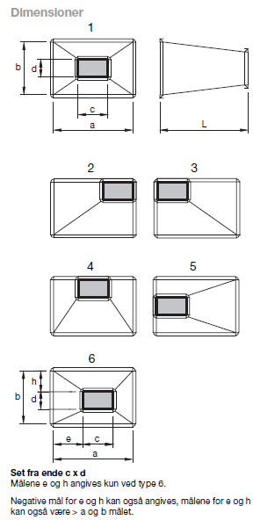
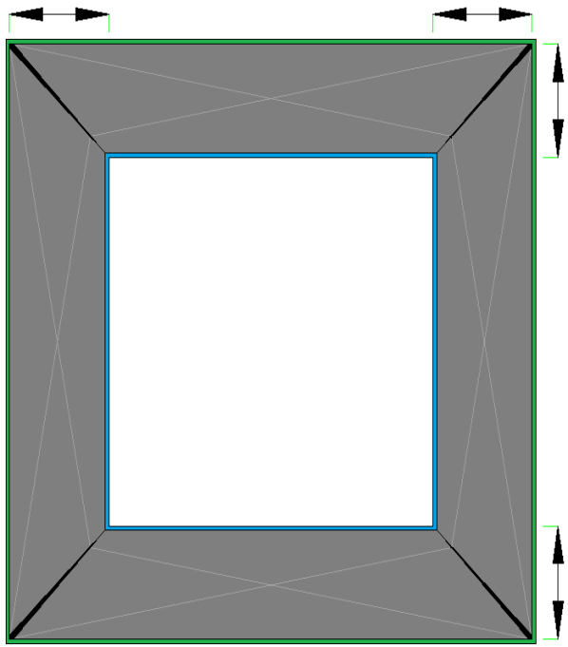
09-05-2011/SBR_THH
 |  |  |  |  |  |  | e + f udfyld kun et felt |  |  |  |  | Set fra a x b 'grøn ende' ' blå er længst væk'
 |  |  |  |  |  |  | g + h udfyld kun et felt |  |  |  |  | VENSTRE |  |  | HØJRE
 |  |  |  |  |  |  |  | Resultat aflæses ved |  | T6 |  |  |  | 0

 |  |  |  |  |  |  |  |  |  |  |  |  |  |  |  | OVER

 | LDR |  |  |  |  |  |  |  |  |  |  |  |  | 0
 |  |  |  |  |  |  | HØJRE | VENSTRE | UNDER | OVER | Set fra a*b
 |  |  |  |  |  |  | venstre | højre | under | over | Set fra c*d
 | a |  | b | c |  | d | e | f | g | h
 |  | x |  |  | x |  | ? | ? | ? | ? |  |  | 0 |  |  | 0
 |  |  |  |  |  | T1 | 0 | 0 | 0 | 0
 |  |  |  |  |  | T2 | 0 | 0 | 0 | 0
 |  |  |  |  |  | T3 | 0 | 0 | 0 | 0
 |  |  |  |  |  | T4 | 0 | 0 | 0 | 0
 |  |  |  |  |  | T5 | 0 | 0 | 0 | 0
 |  |  |  |  |  | T6 | ? | ? | ? | ?
 |  |  |  |  |  |  | Ok | Ok | Ok | Ok |  |  |  |  |  | UNDER
 | Nulstil e-f-g-h ' TRYK >> Crtl + l << '
 | Nulstil alt ' TRYK >> Crtl + c << '

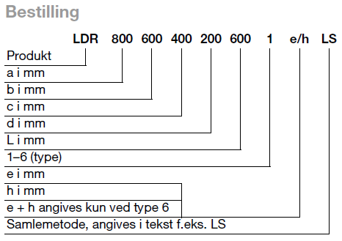
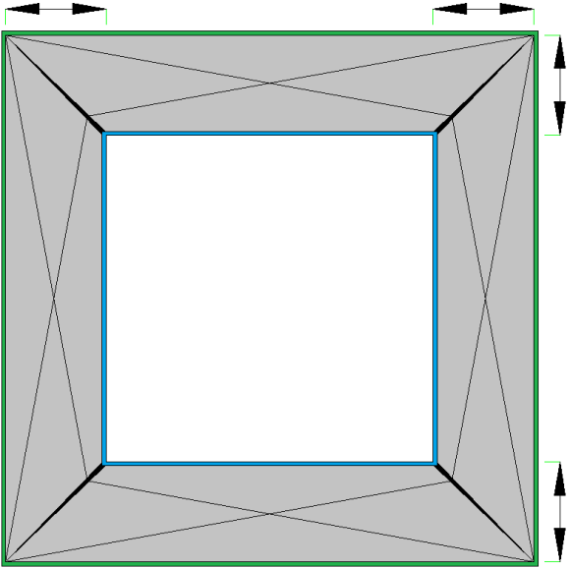
 |  |  |  |  |  |  |  |  |  |  |  | Set fra c x d 'blå ende' ' Grøn er længst væk'
 |  |  |  |  |  |  |  |  |  |  |  | e_venstre |  |  | f_højre
 |  |  |  |  |  |  |  |  |  |  |  |  |  | 0

 |  |  |  |  |  |  |  |  |  |  |  |  |  |  |  | h_over

 |  |  |  |  |  |  |  |  |  |  |  |  |  | 0

 |  |  |  |  |  |  |  |  |  |  |  |  | 0 |  |  | 0

 |  |  |  |  |  |  |  |  |  |  |  |  |  |  |  | g_under

